상품제안서
엔보우 C1 카드형 C타입 OTG USB메모리 | 상품코드: S40929

 |  |  |  |  |  |  | 02-713-8555 | www.synergygift.co.kr
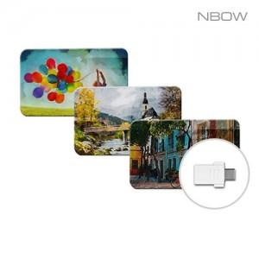

【상세/제작정보】 | <span style="font-size: 14pt;">※ 기본 인쇄옵션은 단면인쇄 기준입니다.</span>

【인쇄/포장옵션】 | 풀칼라 / 포장지포장

【공급단가】 | 수량 | 50~ | 100~ | 500~ | 1,000~ | 2,000~
*VAT별도 | 8GB | 4,620원 | 4,510원 | 4,320원 | 4,210원 | 4,100원
 | 16GB | 6,020원 | 5,870원 | 5,630원 | 5,490원 | 5,340원
 | 32GB | 7,040원 | 6,870원 | 6,590원 | 6,420원 | 6,250원
 | 64GB | 8,970원 | 8,760원 | 8,400원 | 8,180원 | 7,970원

【상품 URL】 | https://www.synergygift.co.kr:443/src/goods_detail.php?gdno=40929

